Sheet1

Dokaz | Ranjivost / Upozorenje | Rezultat | Obrazlozenje
1 | CSRF | True Positive | U kodu je iskljucen ugradjena SPRING zastita od CSRF
2 | SQL Injection | True Positive | searchTerm bi trebalo preko parametara s obzirom da je to nesto nad cime korisnik ima kontrolu i sto moze da unese
3 | SQL Injection | True Positive | Direktna konkatenacija. Deluje da korisnik nema mogucnost da unese bookId ali se prenosi preko forme kao hidden input, a tome ne treba nikada verovati jer se to moze veoma lako promeniti od strane korisnika preko developer tools (F12) (Inspect element)
4 | SQL Injection | True Positive | bookId direktna konkatenacija na 4 mesta + sto se radi o DELETE operaciji
5 | SQL Injection | True Positive | promenljive su podlozne manipulaciji korisnika, direktna konkatenacija
6 | SQL Injection | True Positive | bookId direktna konkatenacija
7 | SQL Injection | True Positive | Ponovo direktna konkatenacija bookId
8 | SQL Injection | False Positive | roleId se pojavljuje na par mesta i ne izgleda kao da korisnik moze da promeni sadrzaj ni u jednom trenutku
9 | SQL Injection | True Positive | searchTerm direktnom konkatenacijom, ustanovljeno je da korisnik unosom ima kontorlu nad tom promenljivom
10 | SQL Injection | True Positive | korisnik moze uticati na vrednost personId promenljive
11 | SQL Injection | True Positive | direktna konkatenacija personId
12 | SQL Injection | True Positive | iako se radi o citanju informacija iz klase Person, treba se zapitati odakle su te informacije uopste u bazi a krajnji korisnik ima mogucnost da unese te podatke
13 | SQL Injection | True Positive | rating koristi podatke koje korisnik moze uneti
14 | SQL Injection | True Positive | koristi se bookId
15 | SQL Injection | True Positive | userId je input type hidden tako da se moze promeniti
16 | SQL Injection | True Positive | username direktna konkatenacija, korisnik ima direktan unos
17 | SQL Injection | True Positive | username i password direktan unos
18 | SQL Injection | True Positive | promenljiva userId

1
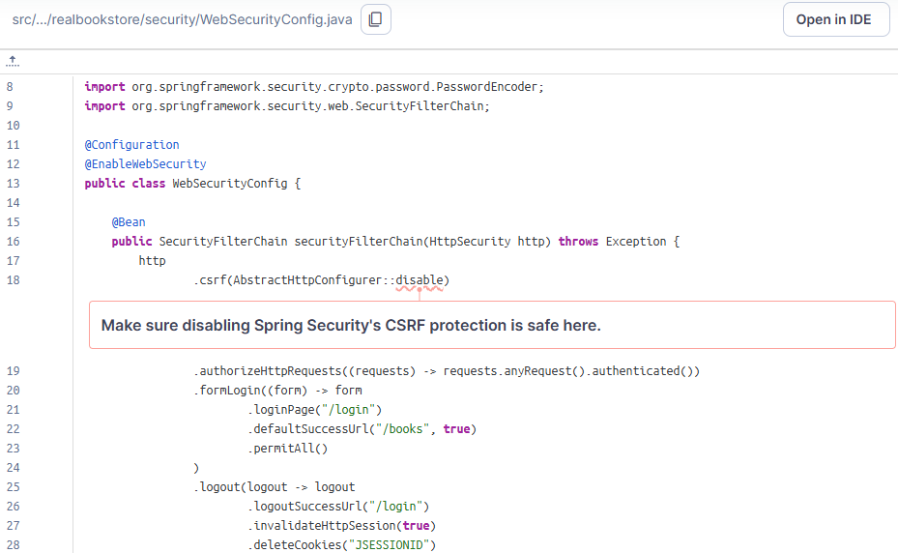

2
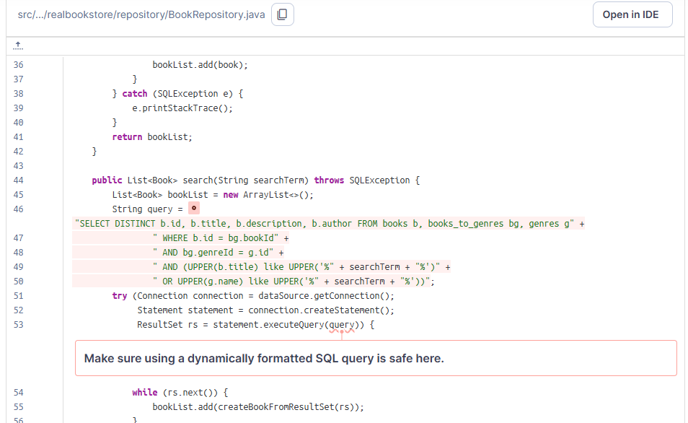

3
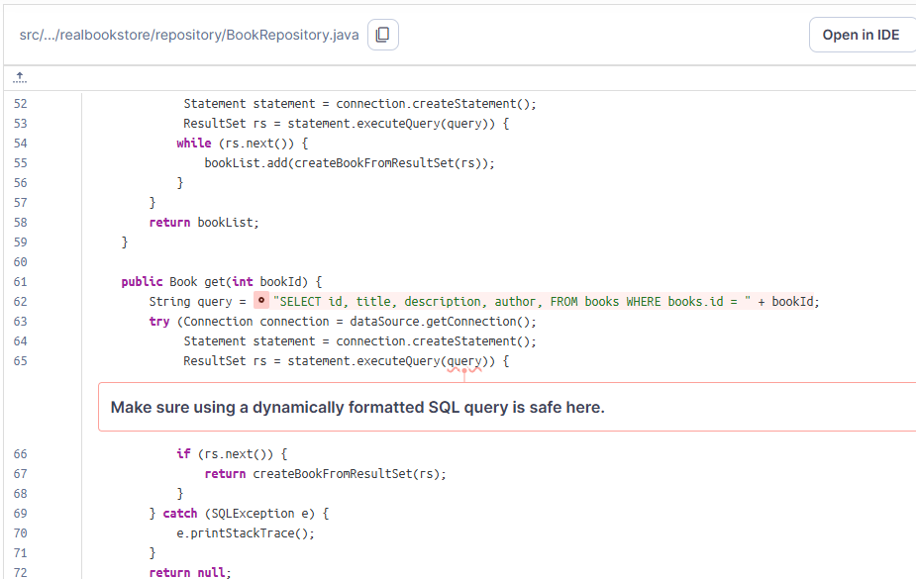
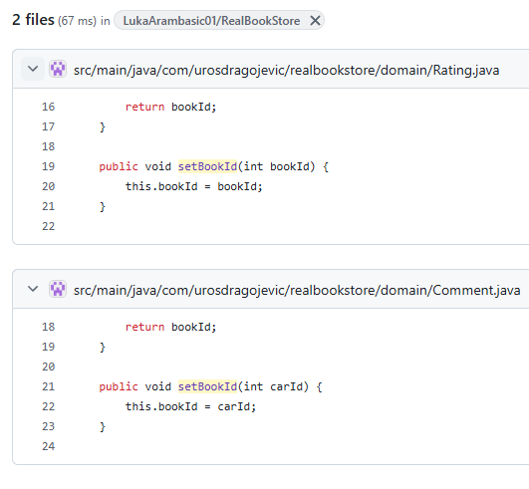

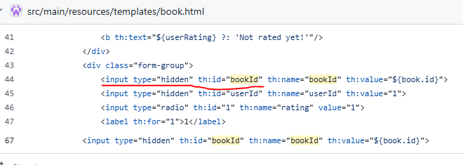

4
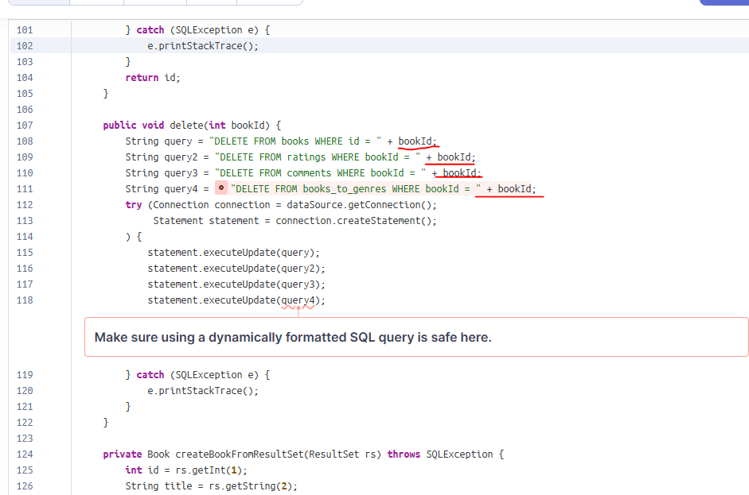

5
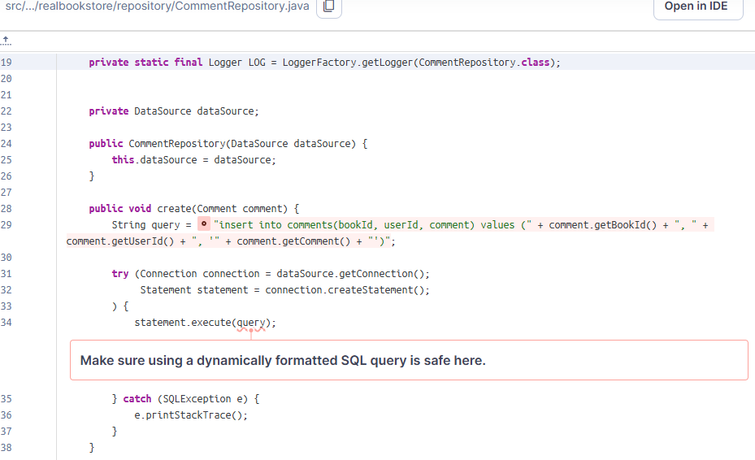
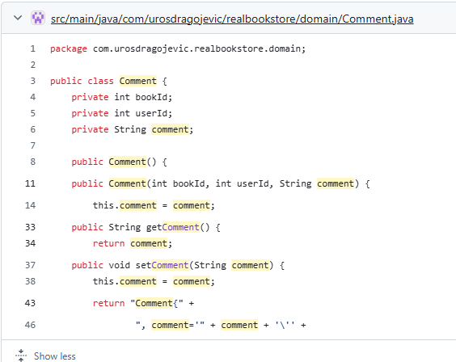

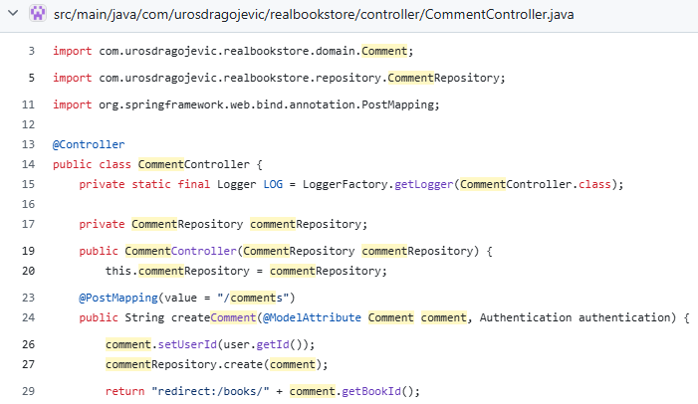

8
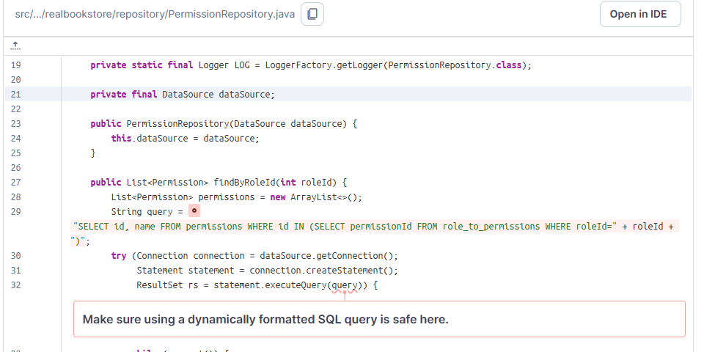
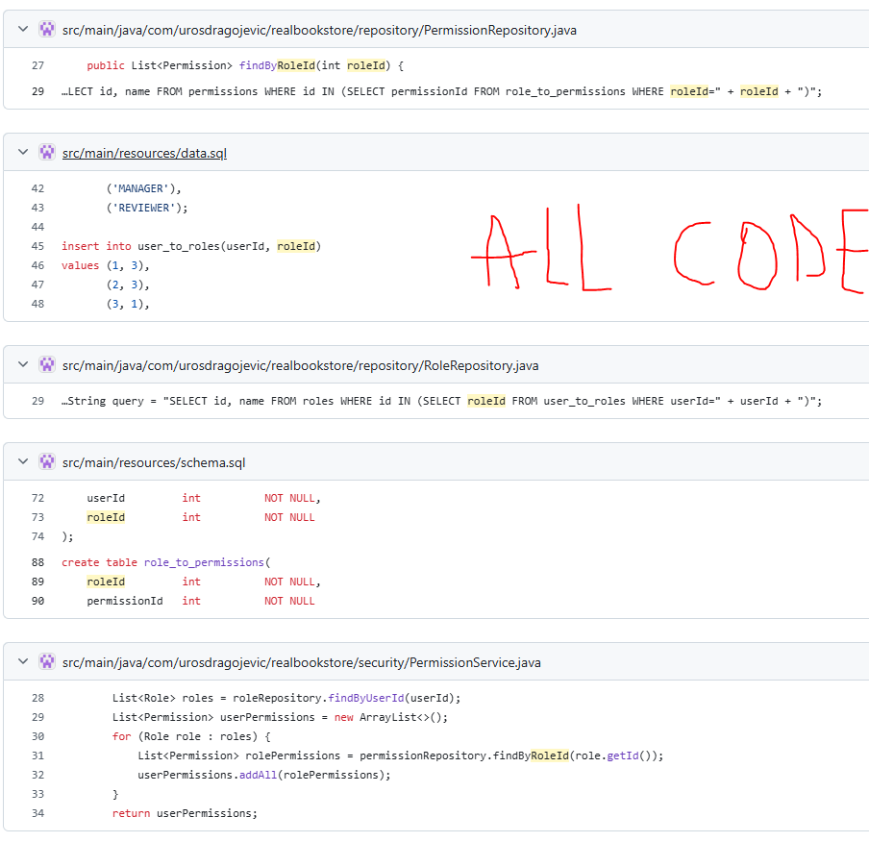

9
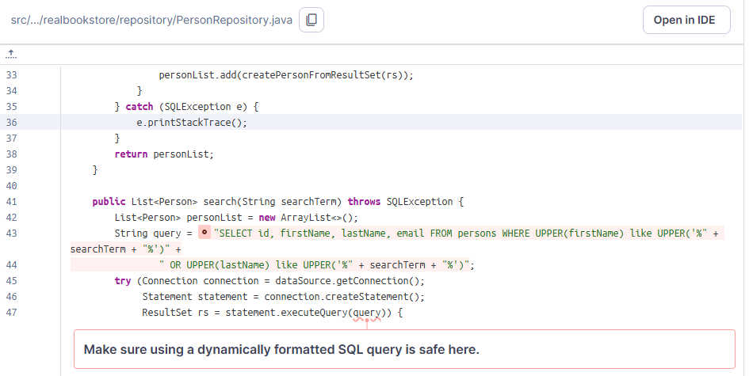

10
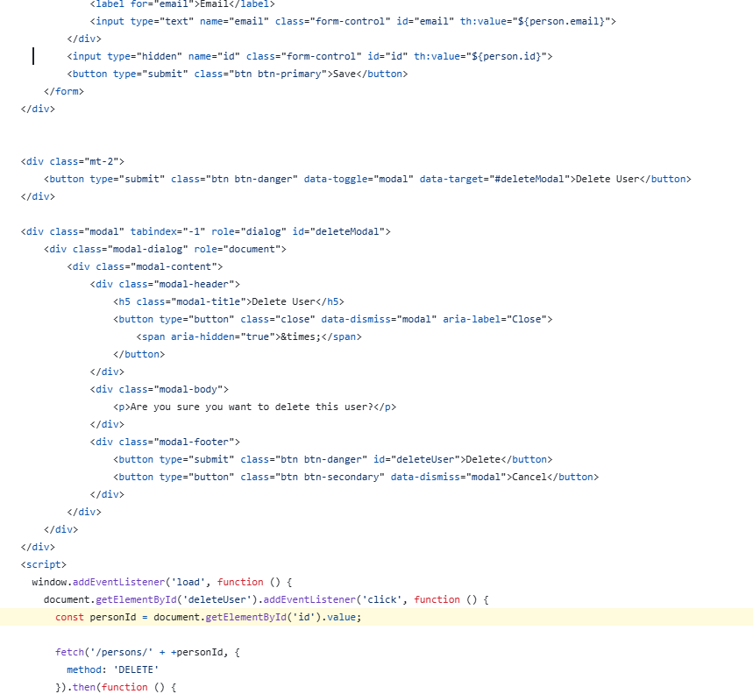

11
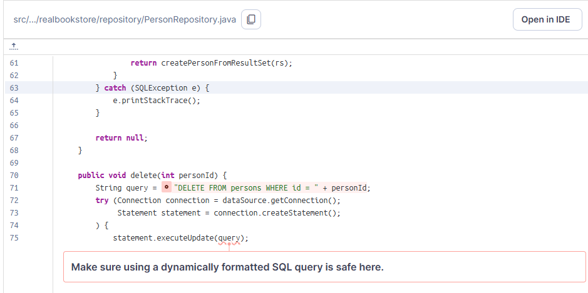

12
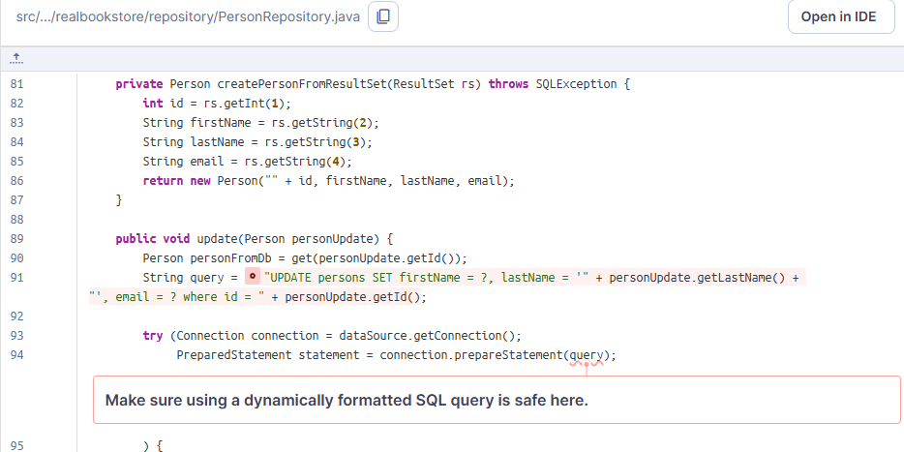

13
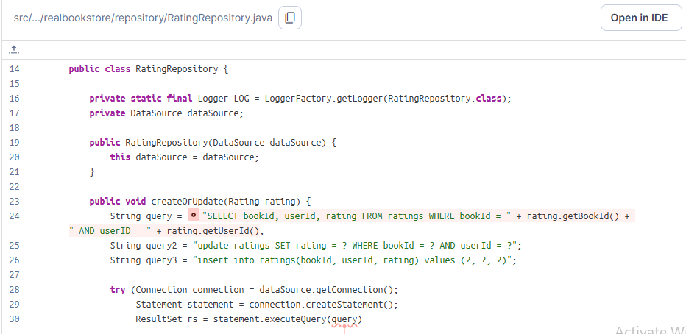

14
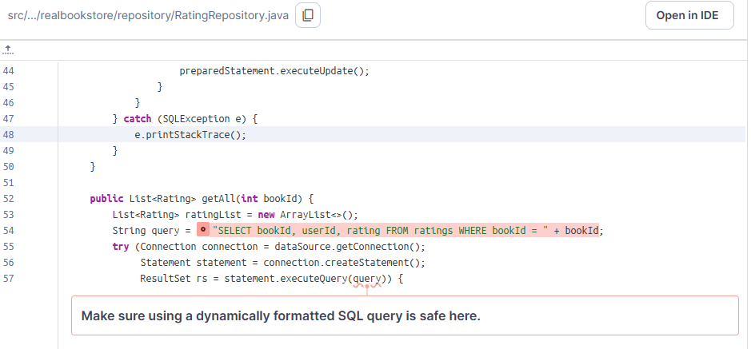

15
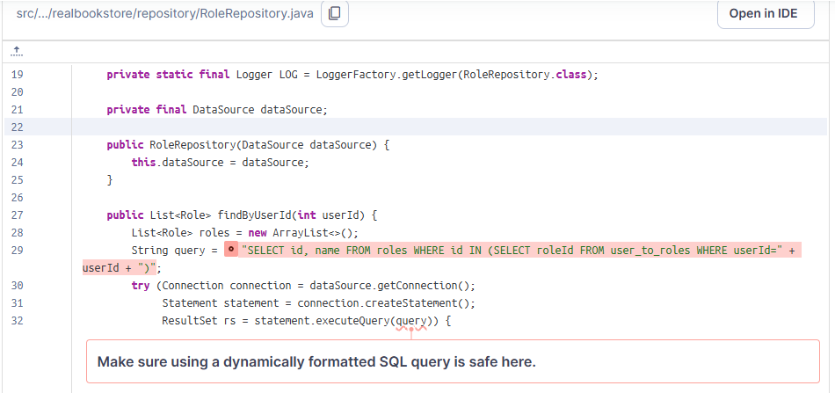
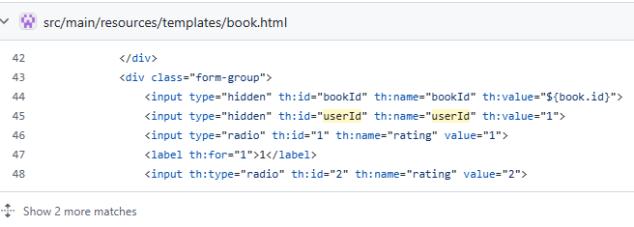

17
